玩法简介
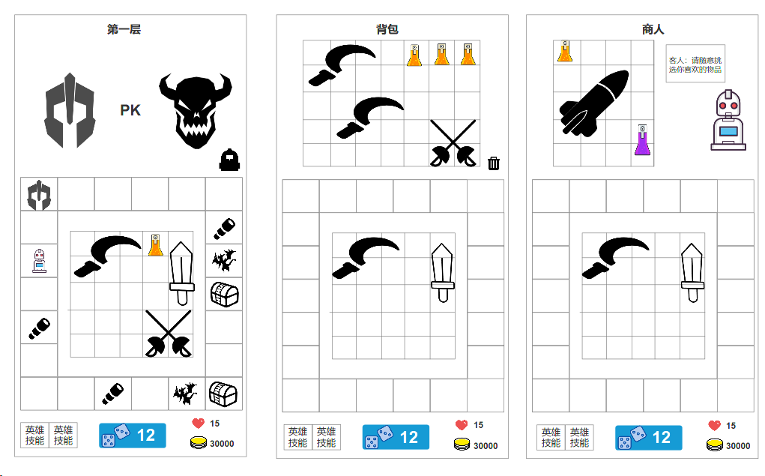
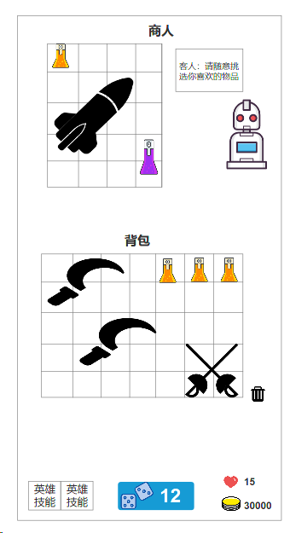
怨种之地
 | 题材 | 肉鸽，地牢探索，横版射击

 | 玩法简介
 |  | 1 | 玩家扮演一名地牢探索者进行地牢探险
 |  | 2 | 每一层地牢中所有格子都是随机组成，玩家进入地牢时会携带多个骰子，点击投掷，扔出骰子，根据点数前进道对应格子上
 |  | 3 | 不同格子会触发不同的事件，玩家进行事件可以获得能力点，装备或技能
 |  |  | 3.1 | 能力点直接提高玩家属性
 |  |  | 3.2 | 装备可以提高玩家属性，或者改变技能
 |  |  | 3.3 | 技能，玩家可以携带5个技能 | 4
 |  | 4 | 骰子扔完后，进入本层boss挑战，战斗成功后进入下一层，获得x个骰子，死亡后扔出地牢
 |  | 5 | 每次地牢探索可以根据最终属性和装备获得一定的金币，进行局外养成
 |  | 6 | 战斗讲解
 |  |  | 战斗为竖版塔防，开始战斗后，格子和角色下移，上方出现boss，然后开始刷小兵，小兵死完后boss移动向玩家，角色骰子装备栏中的装备来攻击怪物，玩家无法操作角色，角色自动攻击
 |  |  | 装备栏的装备在战斗中无法替换，非战斗状态可以随时替换

背包与装备栏
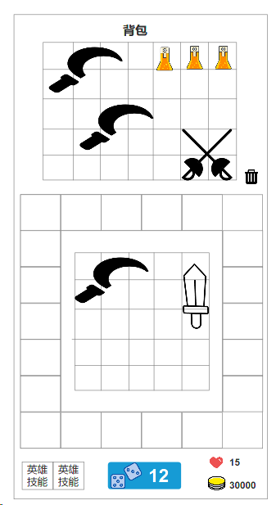
背包
 | 背包大小决定玩家每局游玩中道具携带量
 | 背包中的道具决定每局结算时获得探索点数
 | 可以通过局外养成来扩展背包大小
 | 将道具拖到删除按钮处可扔掉道具
装备格子
 | 将背包中的道具或者装备放到装备格子中才会产生效果
 | 每个物品都有他自身的大小，不可重叠
 | 装备格子大小可以通过局外养成来提高或者由buff临时影响

道具 | 每个道具都支持旋转，只能90°旋转

获取道具
 | 战斗或者商店中购买道具时，展示界面变化
 | 玩家需要将物品拖到背包中，只有能放下时才能获取成功

局外养成
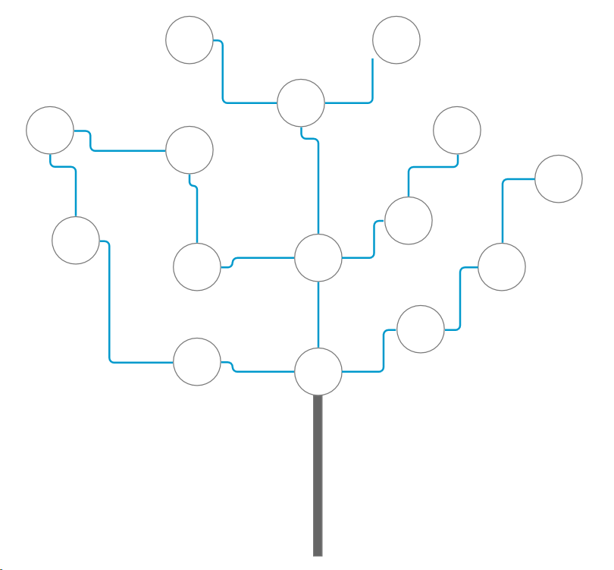
局外养成
 | 玩家通过探索地牢获得探索点数
 | 探索点数来升级天赋解锁不用的效果，这里会做成天赋树形式
 | 暂定 | 1 | 强化背包
 |  |  |  | 提高背包大小
 |  | 2 | 强化装备栏
 |  |  |  | 提高装备栏大小
 |  | 3 | 属性强化
 |  |  |  | 提高基础属性
 |  | 4 | 砍价天赋
 |  |  |  | 商店道具售价打9.5折
 |  | 5 | 出千
 |  |  |  | 每层地牢可以操作一次骰子摇出想要的点数
 |  | 6 | 土豪
 |  |  |  | 进入地牢时自带XXX金币
 |  | 7 | 勇气
 |  |  |  | 前三场战斗伤害提高50%
 |  | 8 | 二刀流
 |  |  |  | 进入地牢时可以随机选择一件装备
 |  |  |  | 随机三选一
 |  | 9 | 信徒
 |  |  |  | 神王事件出现概率提高20%
 |  | 10 | 盗贼团
 |  |  |  | 盗贼事件出现概率提高20%
 |  | 11 | 贪婪者
 |  |  |  | 消耗最大生命值10%进行额外投掷，不限制次数，生命值低于10%无法使用
 |  | 12 | 腐化者
 |  |  |  | 无法收到远征队帮助，击杀精英怪物恢复X点生命
 |  | 13 | 生宽体胖
 |  |  |  | 初始生命值+10，且携带钝器时额外获得X点攻击力

装备与技能
装备
 | 等级
 | 攻击间隔和范围
 | 特殊效果
 | 基础属性
 | 塔防中角色释放的子弹就是背包中的装备，投掷装备攻击怪物

特殊装备
 | 等级
 | 无法投掷但提供一些特殊效果

 | 武器种类
 |  | 装备
 |  |  | 匕首
 |  |  |  | 大小
 |  |  |  |  | 2*1
 |  |  |  | 攻速
 |  |  |  |  | 快
 |  |  |  | 伤害
 |  |  |  |  | 低
 |  |  |  | 效果
 |  |  |  |  | 偏功能性
 |  |  |  |  |  | 举例：匕首每次命中敌人给自己叠加一层嗜血buff，伤害提高10%，可叠加5层
 |  |  | 刀剑
 |  |  |  | 大小
 |  |  |  |  | 2*3
 |  |  |  | 攻速
 |  |  |  |  | 中
 |  |  |  | 伤害
 |  |  |  |  | 中
 |  |  |  | 效果
 |  |  |  |  | 单体稳定输出
 |  |  | 锤
 |  |  |  | 大小
 |  |  |  |  | 2*3
 |  |  |  | 攻速
 |  |  |  |  | 慢
 |  |  |  | 伤害
 |  |  |  |  | 高
 |  |  |  | 效果
 |  |  |  |  | 范围输出
 |  |  |  |  |  | 爆炸
 |  |  | 枪
 |  |  |  | 大小
 |  |  |  |  | 2*4
 |  |  |  | 攻速
 |  |  |  |  | 慢
 |  |  |  | 伤害
 |  |  |  |  | 高
 |  |  |  | 效果
 |  |  |  |  | 范围输出
 |  |  |  |  |  | 贯穿
 |  | 功能装备
 |  |  | 橡皮擦
 |  |  |  | 大小
 |  |  |  |  | 1*1
 |  |  |  | 范围
 |  |  |  |  | 周围一圈1格
 |  |  |  | 效果
 |  |  |  |  | 让附近一格范围的武器附加1层橡皮擦效果
 |  |  |  |  | 橡皮擦：每层提供1%秒杀效果，当触发攻击时有几率将敌人擦掉
 |  |  | 磨刀石
 |  |  |  | 大小
 |  |  |  |  | 2*2
 |  |  |  | 范围
 |  |  |  |  | 周围一圈1格
 |  |  |  | 效果
 |  |  |  |  | 将附件装备打磨，锋利度提高，穿透+1
 |  |  | 爆炸菇
 |  |  |  | 大小
 |  |  |  |  | 2*2
 |  |  |  | 范围
 |  |  |  |  | 自身周围2格范围
 |  |  |  | 效果
 |  |  |  |  | 攻击时触发爆炸效果，爆炸伤害取角色伤害的10%
 |  |  | 仙人掌
 |  |  |  | 大小
 |  |  |  |  | 2*3
 |  |  |  | 范围
 |  |  |  |  | 自身周围1格范围
 |  |  |  | 效果
 |  |  |  |  | 将周围武器附带尖刺效果，击中目标时，向周围喷射尖刺造成一定伤害

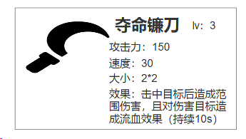
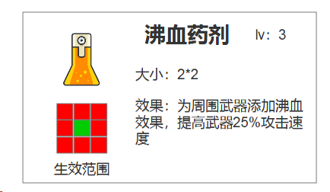
升级
 | 同等级装备可以合成
 | 升级方法，将相同装备拖到重叠则可以自动升级
 | 升级后属性会有提高，造成技能伤害也有提高
 | 武器等级越高，效果越强
 | 武器最高等级为5级

 | 道具合成也相同，相同等级道具相同道具拖到一起升级
 | 道具升级提高效果

